Glossary
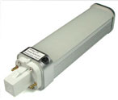
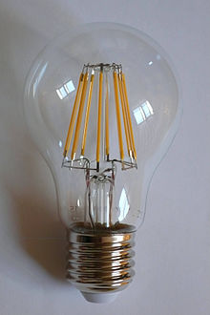
Ծրագրավորվող թերմոստատ
Ծրագրավորվող թերմոստատները նախատեսված են ջերմաստիճանի կարգավորման համար համաձայն ծրագրավորված կարգավորումների, որոնք միանում են օրվա տարբեր ժամերին: Ծրագրավորվող թերմոստատները կարող են նաև կոչվել ժամային:

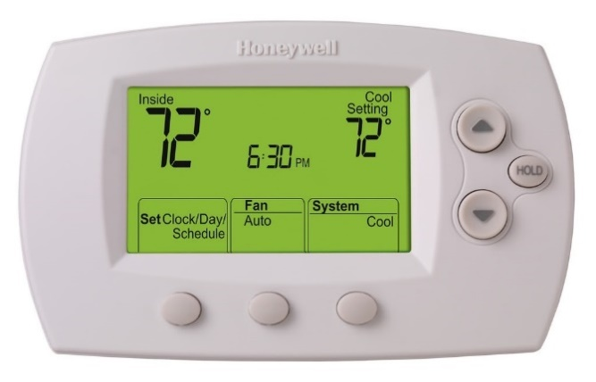


Թերմոստատիկ փականներ
Ռադիատորիների թերմոստատիկ փականը (ՌԹՓ) ինքնակառավարվող փական է, որը տեղադրվում ջեռուցման համակարգի ռադիատորին և որի նպատակն է սենյակում ջերմաստիճանի կառավարումը` դեպի ռադիատոր տաք ջրի հոսքի փոփոխմամբ: Դասական ՌԹՓ-ն բաղկացած է փակիչից, որը ընդլայնվում է կամ նեղանում է կախված շրջակա միջավայրի ջերմաստիճանից։ Փակիչը միացված է գնդասեղին, որը իր հերթին միացված է փականին։ Փականը աստիճանաբար փակվում է շրջակա միջավայրի ջերմաստիճանի բարձրացմանը զուգահեռ՝ սահմանափակելով ռադիատոր մուտք գործող տաք ջրի քանակը։ Սա հնարավորություն է տալիս յուրաքանչյուր սենյակի համար դնել առավելագույն ջերմաստիճան։
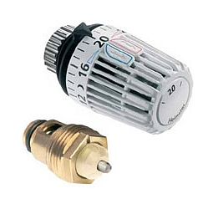

Հարթ կոլեկտոր
Հարթ արևային կոլեկտորները բաղկացած են հարթ մուգ գույնի կլանիչից, թափանցիկ ծածկից, որը նվազեցնում է ջերմության կորուստները, միջանկյալ հեղուկից (օդ, ջուր կամ անտիֆրիզ), որը կլանիչից վերցնում է ջերմությունը և ջերմամեկուսացնող հետնամասից։ Կլանիչը բաղկացած է բարակ կլանիչ շերտից (կազմված ջերմակայուն պոլիմերներից, ալյումինից, պողպատից կամ պղինձից, որը պատվում է մուգ կամ ընտրովի ծածկույթով), որի հետևում դրվում է ցանց կամ խողովակավոր գալար դրված ջերմամեկուսացված պատյանի մեջ ապակե կամ պոլիկարբոնատից ծածկով։ Ջրով աշխատող կոլեկտորներում, հեղուկը սովորաբար անցնում է խողովակների միջով՝ տեղափոխելով ջերմությունը կլանիչից դեպի ջերմամեկուսացված ջրի բաք։ Սա կարող է տեղի ունենալ ուղղակի կամ ջերմափոխանակիչի միջոցով։

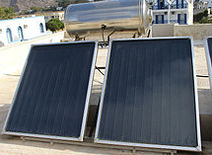

Խողովոկային կոլեկտոր
Վակումային արևային ջրատաքացուցիչները բաղկացած են մի շարք ապակյա վակումային խողովակներից, որոնցից յուրաքանչյուրը կազմված է կլանիչ շերտից, որը կցված է արևային խողովակին։ Ջերմությունը փոխանցվում է միջանկյալ հեղուկին (ջուր կամ անտիֆրիզ, սովորաբար պրոպիլեն գլիկոլ), որը ուղղվում է դեպի ջերմափոխանակիչ։ Ջերմափոխանակիչը ջերմամեկուսացված է և ծածկված է պաշտպանիչ շերտով մետաղական կամ պլաստիկ պատյանի մեջ։

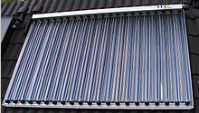

Ջրավազանի արևային կլանիչներ
Ջրավազանի արևային կլանիչները սովորաբար սև պլաստիկից շերտեր կամ խողովակներ են, որոնք օգտագործվում են լողավազանի ջրի տաքացման համար։ Ի տարբերություն հարթ արևային կոլեկտորների կամ վակումային կոլեկտորների, ջերմամեկուսացում և թափանցիկ ծածկեր հարկավոր չեն։ Ջերմաստիճանի կայութնության պահանջները շատ ավելի ցածր են քան արևային ջրատաքացուցիչներում, քանի որ առկա է համեմատաբար ցածր ջերմաստիճան։
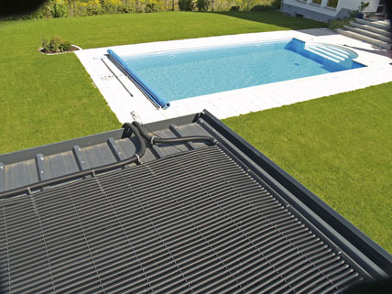

Լամպեր
Շիկացման լամպի դեպքում էլեկտրական հոսանքը ճառագայթիչով անցնելիս պարույրը տաքացնում է բարձր ջերմաստիճանի, և լամպը տեսանելի լույս է արձակում։ Շիկացող մարմնի օքսիդացումը կանխելու համար ապակյա կամ կվարցային հիմքով անոթը լցվում է իներտ գազով կամ թթվածինը հեռացվում է։ Հալոգենային լամպի դեպքում շիկացող մարմնի գոլորշացումը կանխվում է քիմիական գործընթացի միջոցով, ինչը երկարացնում է լամպի ծառայության ժամկետը։ Լամպը էլեկտրական հոսանք է ստանում միջանցիկ մասնիկների կամ ապակու մեջ ներկառուցված լարերի միջոցով։ Լամպերի մեծ մասը օգտագործվում են վարդակներում, ինչը տալիս է մեխանիկական հենարան և էլեկտրական միացումներ։
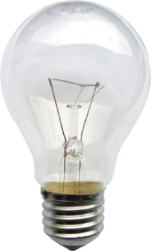

Հալոգենային լամպեր
Հալոգենային լամպերը, որոնք հայտնի են նաև որպես վոլֆրամ հալոգենային, կվարց-հալոգենային կամ կվարց-յոդային լամպեր, շիկացնման լամպեր են, որոնք պարունակում են փոքր քանակությամբ հալոգեն, օրինակ` յոդ կամ բրոմ: Հալոգենային գազերի և վոլֆրամային շիկացման թելի համակցությունը առաջացնում է հալոգենային ցիկլի քիմիական ռեակցիա , որի արդյունքում գոլորշիացած վոլֆրամը վերադարձվում է շիկացման լամպին, ինչի արդյունքում ավելանում է ծառայության ժամկետը և պահպանվում է լամպի պարզությունը: Հետևաբար, հալոգենային լամպերը կարող են շահագործվել բարձր ջերմաստիճանային պայմաններում և ունենալ ավելի բարձր լուսատվություն: Հալոգենային լամպերի փոքր չափերը թույլ են տալիս դրանց օգտագործումը կոմպակտ օպտիկական համակարգերում լուսարձակներում:
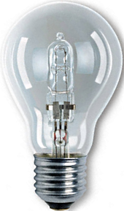

ԼԵԴ լամպեր
ԼԵԴ լամպերը իրենցից ներկայացնում են լուսային դիոդներ, որոնք ներկառուցված են լամպերի մեջ: ԼԵԴ լամպերի շահագործման ժամկետը մի քանի անգամ գերազանցում է շիկացման լամպերին, իսկ արդյունավետությունը զգալիորեն բարձր է ֆլորեսցենտ լամպերից: Ներկայումս որոշ արտադրողներ արտադրում են ԼԵԴ լամպեր 300 լյումեն/վտ լուսատվությամբ:

